Sheet1
Test Case: Thanh toán trực tuyến |  |  |  |  |  | WEB |  | MAC | MOBILE
FRONT-END
ID | Items | Sub-items | Step to excute | Expected ouput | Test Data/Parameters | Chrome | Edge | Safari | IOS | Android
TC_01 | Thanh Toán Trực Tuyến | Giao diện người dùng | 1. Kiểm tra màu chữ, font chữ, font size của các label. 2. Kiểm tra màu nền của các label. 3. Kiểm tra khoảng cách các control (label, checkbox, list,...). 4. Hình ảnh hiển thị | 1.Màu chữ, cỡ chữ, front chữ, front size hài hòa 2.Màu nền các label dễ nhìn 3.Khoảng cách các control phù hợp 4.Hình ảnh hiển thị sắc nét, dễ nhìn cho người dùng | NULL | PASS | PASS | PASS | PASS | PASS
TC_02 |  | Giao diện người dùng (con trỏ chuột) | Khi di chuyển đến các button | Con trỏ chuột thay đổi | NULL | PASS | PASS | PASS | PASS | PASS
TC_03 |  | Khách hàng chọn sản phẩm | 1.Nhấp con trỏ chuột vào phần "Product" 2.Chọn sản phẩm cần mua 3.Khách hàng chọn thanh toán | 1.Khi sản phẩm được thêm vào giỏ hàng, biểu tượng giỏ hàng sẽ hiện số sản phẩm người dùng mua 2.Khi khách hàng xác nhận đơn hàng, hệ thống sẽ hiện các phương thức thanh toán | NULL | PASS | PASS | PASS | PASS | PASS
TC_04 |  | Khách hàng nhập thông tin để thanh toán sản phẩm | 1.Khách hàng nhập đúng họ tên,địa chỉ, mail, số điện thoại, thông tin thêm( nếu có ) 2.Khách hàng chọn phương thức thanh toán trực tuyến | 1.Hiển thị thông báo đã nhập đúng thông tin 2.Hệ thống cho phép thanh toán khi nhập thông tin đúng | 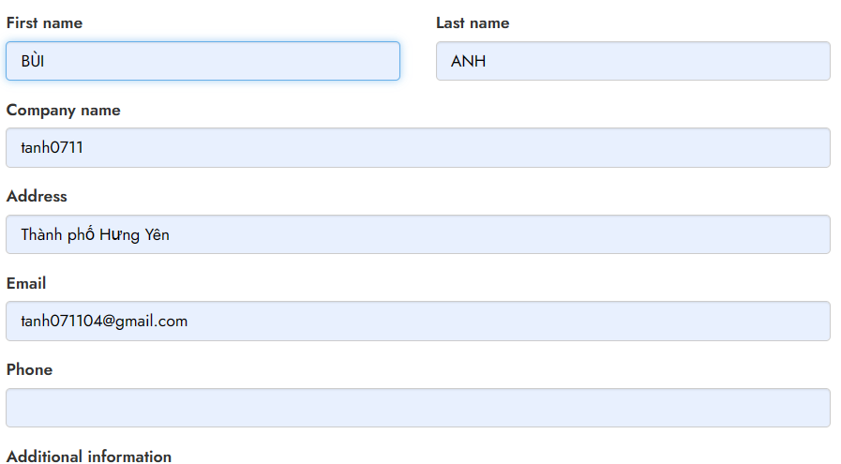 | FAIL | FAIL | FAIL | FAIL | FAIL
TC_05 |  | Khách hàng nhập thông tin để thanh toán sản phẩm | 1.Khách hàng nhập không chính xác1 trong số các mục địa chỉ, email, số điện thoại 2.Khách hàng chọn phương thức thanh toán trực tuyến | 1.Hệ thống hiển thị thông báo khách hàng nhập không chính xác 1 trong số các mục địa chỉ, email, số điện thoại 2.Hệ thống không cho phép thanh toán khi nhập không đúng | 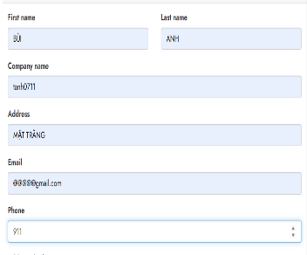 | FAIL | FAIL | FAIL | FAIL | FAIL
TC_06 |  | Khách hàng thanh toán sản phẩm | 1.Sau khi các mục cần điền( đã nêu trên) đã đúng 2.Khách hàng nhập chính xác họ tên, số thẻ, số CVV, ngày hết hạn | Hệ thống hiển thị thanh toán thành công | 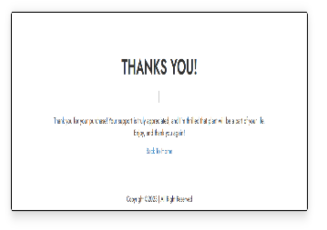 | PASS | PASS | PASS | PASS | PASS
TC_07 |  | Khách hàng thanh toán sản phẩm | 1.Sau khi các mục cần điền( đã nêu trên) đã đúng 2.Khách hàng nhập KHÔNG chính xác họ tên, số thẻ, số CVV, ngày hết hạn | Hệ thống hiển thị thông tin tài khoản, thẻ bị sai | NULL | FAIL | FAIL | FAIL | FAIL | FAIL
Test Case: Tìm kiếm sản phẩm |  |  |  |  |  | WEB |  | MAC | MOBILE
FRONT-END
ID | Items | Sub-items | Step to excute | Expected ouput | Test Data/Parameters | Chrome | Edge | Safari | IOS | Android
TC_08 | Tìm Kiếm Sản Phẩm | Giao diện người dùng | 1.Kiểm tra hoạt ảnh của nút "tìm kiếm" 2.Kiểm tra nhập liệu trong thanh tìm kiếm 3.Kiểm tra con trỏ chuột khi tương tác với thanh tìm kiếm | 1.Hoạt ảnh mượt mà 2.Văn bản gõ được trên thanh tìm kiểm 3.Con trỏ chuột có thay đổi và tương tác được trên thanh tìm kiếm | NULL | PASS | PASS | PASS | PASS | PASS
TC_09 |  | Khách hàng tìm kiếm sản phẩm mong muốn | 1.Khách hàng nhấp con trỏ chuột vào thanh tìm kiếm 2.Khách hàng gõ sản phẩm mình cần vào thanh tìm kiếm | Hệ thống hiển thị sản phẩm theo nhu cầu khách hàng | NULL | FAIL | FAIL | FAIL | FAIL | FAIL
TC_10 |  | Khách hàng tìm kiếm sản phẩm mong muốn | 1.Khách hàng nhấp con trỏ chuột vào thanh tìm kiếm 2.Khách hàng gõ sản phẩm không có trong danh mục tìm kiếm | Hệ thống hiển thị không có sản phẩm cho khách hàng | NULL | FAIL | FAIL | FAIL | FAIL | FAIL
Test Case: Theo dõi tình trạng đơn hàng |  |  |  |  |  | WEB |  | MAC | MOBILE
FRONT-END
ID | Items | Sub-items | Step to excute | Expected ouput | Test Data/Parameters | Chrome | Edge | Safari | IOS | Android
TC_10 | Theo Dõi Đơn Hàng | Giao diện người dùng ` | 1. Kiểm tra màu chữ, font chữ, font size của các label. 2. Kiểm tra màu nền của các label. 3. Kiểm tra khoảng cách các control (label, checkbox, list,...). 4. Hình ảnh hiển thị | 1.Màu chữ, cỡ chữ, front chữ, front size hài hòa 2.Màu nền các label dễ nhìn 3.Khoảng cách các control phù hợp 4.Hình ảnh hiển thị sắc nét, dễ nhìn cho người dùng | NULL | PASS | PASS | PASS | PASS | PASS
TC_11 |  | Giao diện người dùng (con trỏ chuột) | Khi di chuyển đến các button | Con trỏ chuột thay đổi | NULL | PASS | PASS | PASS | PASS | PASS
TC_12 |  | Khách hàng kiểm tra thông tin đơn hàng | Khách hàng chọn phần đơn hàng | Hệ thống hiển thị đơn đặt hàng của khách bao gồm thông tin về người đặt người nhận, sản phẩm, địa chỉ, phương thức thanh toán, thời gian nhận hàng của đơn hàng | NULL | FAIL | FAIL | FAIL | FAIL | FAIL
Test Case: Kiểm duyệt bài viết |  |  |  |  |  | WEB |  | MAC | MOBILE
FRONT-END
ID | Items | Sub-items | Step to excute | Expected ouput | Test Data/Parameters | Chrome | Edge | Safari | IOS | Android
TC_13 | Kiểm Duyệt Bài Viết | Giao diện quản trị viên | 1. Kiểm tra màu chữ, font chữ, font size của các label. 2. Kiểm tra màu nền của các label. 3. Kiểm tra khoảng cách các control (label, checkbox, list,...). 4. Hình ảnh hiển thị 5.Tương tác con trỏ chuột giữa các button và các đường link | 1.Màu chữ, cỡ chữ, front chữ, front size hài hòa 2.Màu nền các label dễ nhìn 3.Khoảng cách các control phù hợp 4.Hình ảnh hiển thị sắc nét, dễ nhìn cho admin 5.Con trỏ chuột thay đổi khi tương tác với các button | NULL | PASS | PASS | PASS | PASS | PASS
TC_14 |  | Quản trị viên phê duyệt bài viết | 1.Quản trị viên truy cập vào trang web 2.Quản trị viên vào phần các bài viết chưa phê duyệt | Hệ thống hiển thị các bài viết của người dùng chưa được quản trị viên phê duyệt | NULL | FAIL | FAIL | FAIL | FAIL | FAIL
TC_15 |  | Quản trị viên phê duyệt bài viết | 1.Quản trị viên kiểm tra thông tin bài viết về sản phẩm 2.Bài viết có thông tin hợp lệ, chính xác được phê duyệt | Hệ thống hiển thị bài viết đã được duyệt thành công | NULL | FAIL | FAIL | FAIL | FAIL | FAIL
TC_16 |  | Quản trị viên phê duyệt bài viết | 1.Quản trị viên kiểm tra thông tin bài viết về sản phẩm 2.Bài viết có thông tin không hợp lệ, không chuẩn xác được loại bỏ | Hệ thống hiển thị bài viết không được phê duyệt | NULL | FAIL | FAIL | FAIL | FAIL | FAIL
Test Case: Kiểm tra lượng hàng |  |  |  |  |  | WEB |  | MAC | MOBILE
FRONT-END
ID | Items | Sub-items | Step to excute | Expected ouput | Test Data/Parameters | Chrome | Edge | Safari | IOS | Android
TC_17 |  | Giao diện quản trị viên | 1. Kiểm tra màu chữ, font chữ, font size của các label. 2. Kiểm tra màu nền của các label. 3. Kiểm tra khoảng cách các control (label, checkbox, list,...). 4. Hình ảnh hiển thị 5.Tương tác con trỏ chuột giữa các button và các đường link | 1.Màu chữ, cỡ chữ, front chữ, front size hài hòa 2.Màu nền các label dễ nhìn 3.Khoảng cách các control phù hợp 4.Hình ảnh hiển thị sắc nét, dễ nhìn cho admin 5.Con trỏ chuột thay đổi khi tương tác với các button | NULL | PASS | PASS | PASS | PASS | PASS
TC_18 |  | Quản trị viên kiểm tra số lượng hàng trong kho | 1.Quản trị truy cập vào trang web 2.Quản trị viên chọn sản phẩm cần kiểm tra | 1.Hệ thống hiển thị thông tin của sản phẩm(số lượng, chất lượng,..) | NULL | FAIL | FAIL | FAIL | FAIL | FAIL
TC_19 |  | Quản trị viên kiểm tra số lượng hàng trong kho | Quản trị viên nhập thêm sản phẩm | Hệ thống hiển thị số lượng sản phẩm được tăng mới | NULL | FAIL | FAIL | FAIL | FAIL | FAIL
TC_20 |  | Quản trị viên kiểm tra số lượng hàng trong kho | Quản trị viên dừng nhập sản phẩm | Hệ thống hiển thị đã dừng nhập thêm sản phẩm | NULL | FAIL | FAIL | FAIL | FAIL | FAIL

